簡易様式(記載例)
記載例
証明日は必ず記載してください

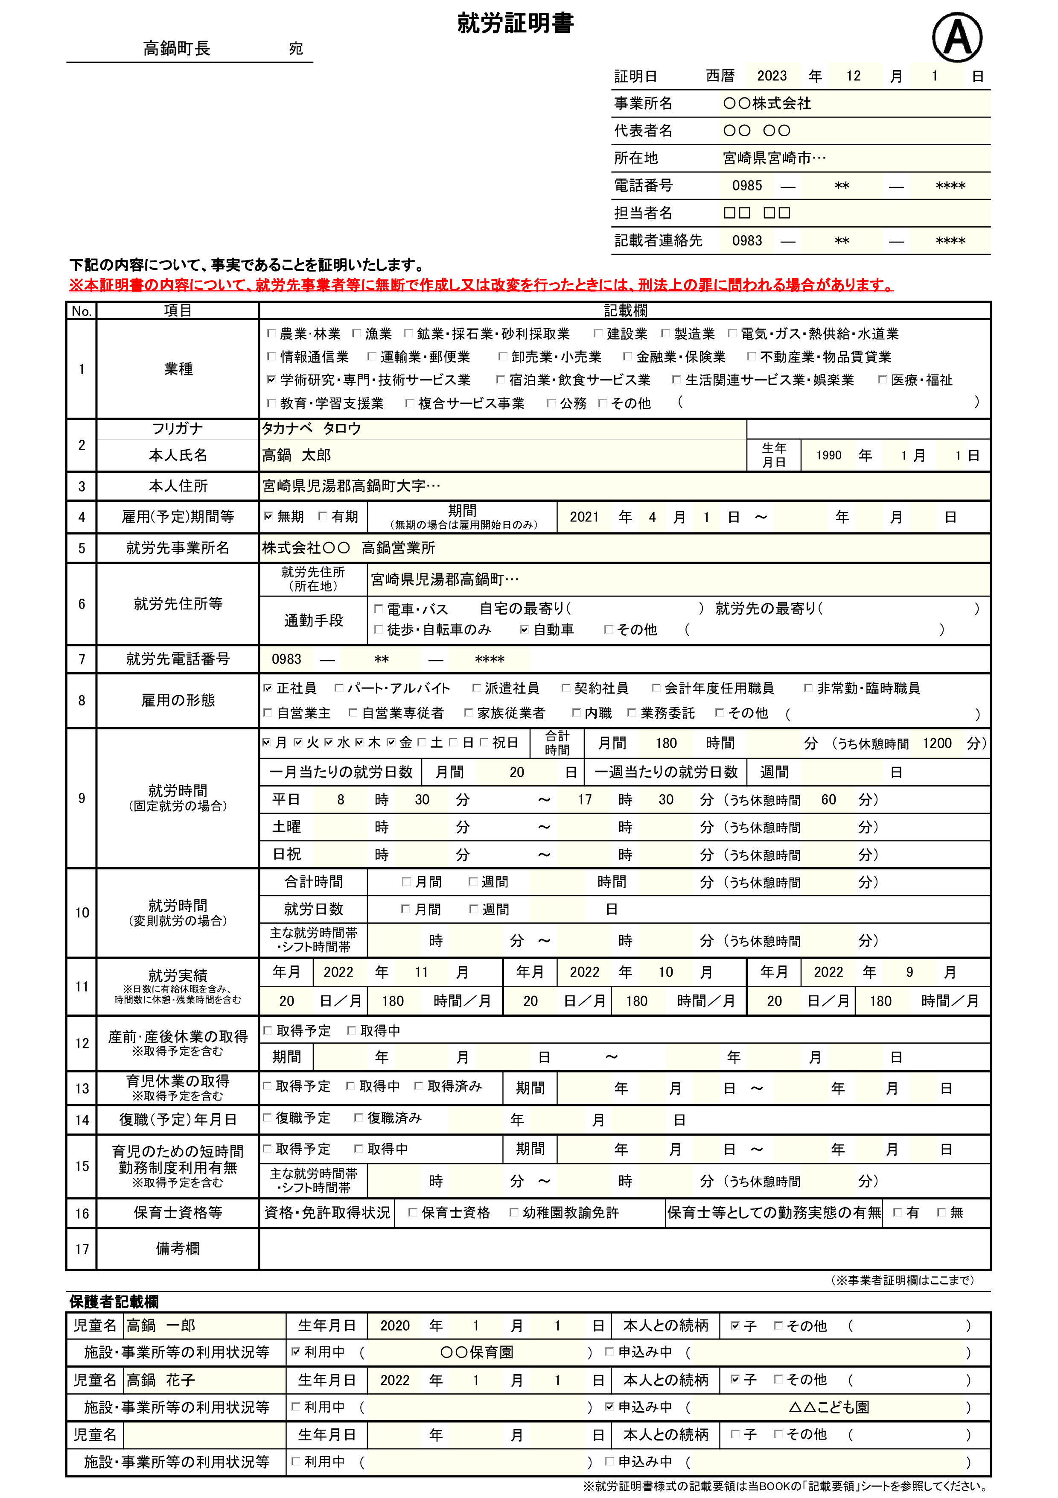

【注意事項】
雇用されている場合、本人記入は無効です。必ず勤務先のご担当者が記入してください。
手書きの場合はボールペンで丁寧に記載してください。
訂正するときは二重線で訂正してください。修正液や修正テープは使用しないでください。

就労時間は保育園等に預けることのできる時間の基準となります。
雇用契約に基づく就労時間について漏れのないように記載してください。

9、10のいずれかを記入

12～17は該当する場合のみ記入
これから就労を開始する場合や、育児休業からの復帰等で直近の就労実績がない場合は空欄で問題ありません。

農業・自営業の場合は、「備考欄」に生産している作物や事業内容を具体的に記載してください。
【農業従事者の場合】
⇒〇〇に向けた〇〇を栽培・販売 等
【自営業の場合】
⇒〇〇に向けた〇〇を作成・販売 等
※記載内容に疑義が生じた場合は別途、確認書類を提出していただく場合があります。

問い合わせ先：高鍋町福祉課子ども支援係 0983-26-2010

